상품제안서
고속 맥세이프 숏 스트랩 10000mAh+자석싸바리 | 상품코드: S44988

 |  |  |  |  |  |  | 02-713-8555 | www.synergygift.co.kr
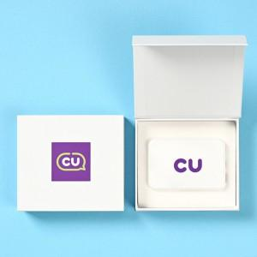

【상세/제작정보】

【인쇄/포장옵션】 | DTF컬러인쇄 / 포장지포장

【공급단가】 | 수량 | 30~ | 50~ | 100~ | 300~ | 1,000~
*VAT별도 | 단가 | 19,200원 | 18,600원 | 18,000원 | 17,300원 | 16,700원

【상품 URL】 | https://www.synergygift.co.kr:443/src/goods_detail.php?gdno=44988

